상품제안서
세인트나인 퍼팅컨트롤 6구 볼마커 자석티세트 (3pc) | 상품코드: F11882

 |  |  |  |  |  |  | 02-412-0044 | www.easy1.co.kr
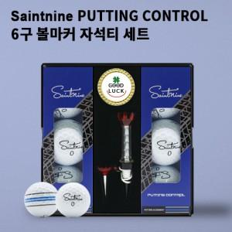

【상세/제작정보】 | .

【인쇄/포장옵션】 | 풀칼라 / 포장지포장

【공급단가】 | 수량 | 50~ | 100~ | 500~ | 1,000~ | 2,000~
*VAT별도 | 단가 | 27,300원 | 26,880원 | 26,250원 | 25,200원 | 24,140원

【상품 URL】 | https://dev.easy1.co.kr:443/src/goods_detail.php?gdno=11882

